1.로그인페이지
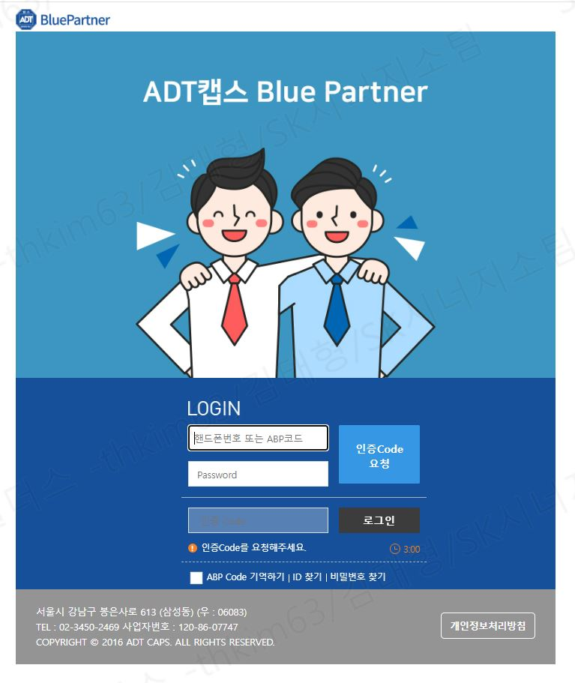
질문사항 | 답변내용
※ ABP App (mobile)도 같이 개발되는가? ABP App (mobile)도 제휴포털 범주인가?
※ "회원가입" UI가 없는데.. 총괄관리자가 수동으로 등록하는 방식인가?
※ 총괄관리자는 누가 어떻게 등록해 주는가? - DB로 Insert ??
※ ABP코드 - ABP코드 = 제휴코드 ?? - ABP코드 생성규칙 ?? - 제휴포털에서만 생성되는 사용자ID ?? - 영업시스템의 사용자 정보와 같이 연동되어 관리??
※ 인증코드를 받는 방식 - SMS or 알림톡 ??
※ 총괄관리자의 로그인ID는?? - 핸드폰번호 or 총괄관리자용 ABP코드가 부여되는가??

1.로그인페이지(위탁)
SK관계사
영업대리점

 |  | -> SK관계사와 영업대리점 로그인 화면을 별로 구성 가능한지?
 |  | -> 로그인을 했을 경우 제휴코드를 따라서 화면이 분리되서 구성되게 가능한지 문의
 |  | 사용자의 성향이 명확하게 다르기때문에, 로그인을 했을때 자동으로 제휴코드 연동되어 화면이 구성될 수 있도록
 |  | 3번으로 분류된 코드에 대해서는 로그인 완료시 메인페이지부터 영업대리점에 맞는 화면으로 구성될 수 있도록 페이지 새로 개발 요청 의뢰
 |  | ABP제휴구분

질문사항 | 답변내용
※ "위탁"이란 말의 의미는? 제휴사?? 영업대리점?? 제휴사 = SK관계사 + 영업대리점 ??
※ SK관계사 / 영업대리점 을 체크하는 화면은 언제, 어디에 표시하는가? - SKS 사용자는 로그인 하지 않는가? 만약, 로그인 한다면, "SK관계사"에 체크하는가?
※ 3번으로 분류된 코드 란?? - 1번, 2번은 무엇인가? - ABP제휴구분?? = 파트너구분??
※ 3번으로 분류된 코드 란?? - 1번, 2번은 무엇인가? - ABP제휴구분?? = 파트너구분??

3.My Page
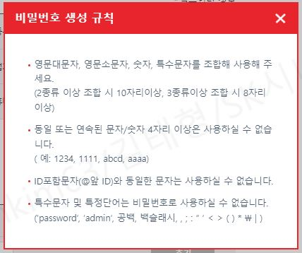
 |  | 전체상담현황 |  | 파트너관리 |  | 공지사항 |  | Q&A |  | My Page | Log out
 |  |  |  |  |  |  |  |  |  | Home>내정보관리>정보수정
 | 내정보관리
 | 정보수정
 |  | 정보수정
 |  | GROUP | ABP | ABP A | ABP B | ABP C | ABP D | ABP E
 |  | SK브로드밴드 | SK브로드밴드 | CRM | - | - | - | -

 |  | 내정보 |  |  |  |  |  |  | *필수입력정보
 |  | ABP코드 | 82006223 | 업체명* | 수원지점 | 등록일시 | 2024-04-09 오전 07:33
 |  | 비밀번호 | ********* | 담당자* | 캡돌이 | 업체연락처 | 010 ▼
 |  | 재확인 | ********* | 접수원 | 캡돌이 | 휴대폰번호* | 010 ▼ | 1111 | 1111

 |  | 비밀번호 생성규칙 |  |  |  |  |  | 수정 | 삭제 | *삭제버튼 불필요 확인 후 삭제 필요

 |  | SUB ID 관리 |  |  |  |  | *Sub ID는 최대 20개까지 생성 할 수 있습니다.
 |  | ID | 담당자명 | 휴대폰번호 |  |  | 비밀번호 | 관리기능

 |  | 82006223-2 |  | 010 ▼ |  |  | - | 추가

 |  | 82006223-1 | 인포미 | 010 ▼ | 1111 | 1111 | 초기화 | 수정 | 삭제

질문사항 |  |  |  | 답변내용
※ 비밀번호 생성 규칙 - 3번째 줄 "ID포함문자 … "는 삭제? - 나머지는 그대로 적용?
※ 정보수정 - 왜 Title이 "정보수정" 인가? - GROUP ?? - ABP A ~ ABP E ?? - 제휴사 구분(대/중/소)에 대한 정의??
※ 내정보 - 삭제 버튼의 용도는?? - 업체연락처도 핸드폰?? 유선번호는 입력할 수 없는가? 아니면, 지역번호를 SelectBox로 표시?? - 비밀번호 변경 화면을 따로 팝업으로 구성하고 "현재 비밀번호"도 입력 받는 것은 어떨런지??
※ SUB ID 관리 - SUB ID로 무엇을 하고자 하는가? 왜 관리하는가?? - SUB ID로도 로그인이 가능한가? 아니면, SUB ID에 매핑되어 있는 핸드폰번호로 로그인이 가능한가? (비밀번호가 있는 것으로 유추했을 때 로그인 할 것 같음...) - SUB ID로도 로그인 한다면, 상담신청 등.. 등록작업도 하는가? (사용자ID 연동 관련...) - 비밀번호를 표시하는가? 표시한다면 Masking?? - 초기화 버튼의 용도는? 전체 삭제 후 즉시 저장? - 수정 / 삭제 버튼은 Grid안에 존재하여 1건마다 처리될 수 있도록 하는 것이 어떨런지?? - 제휴사별로 1개의 ABP코드가 부여되고, 이 ABP코드로 로그인한 사용자만 SUB ID를 관리(추가/수정/삭제)할 수 있는가? (SUB ID로 로그인한 사용자는 조회만??) - 형태가 "ABP코드-순번"인 것 같은데.. 중간 번호가 삭제된 상태에서 추가하게 되면, 무조건 MAX + 1로 순번을 자동부여하면 되는가?

4-2.전체상담현황(상담현황) 추가 TAB 개발요청(위탁
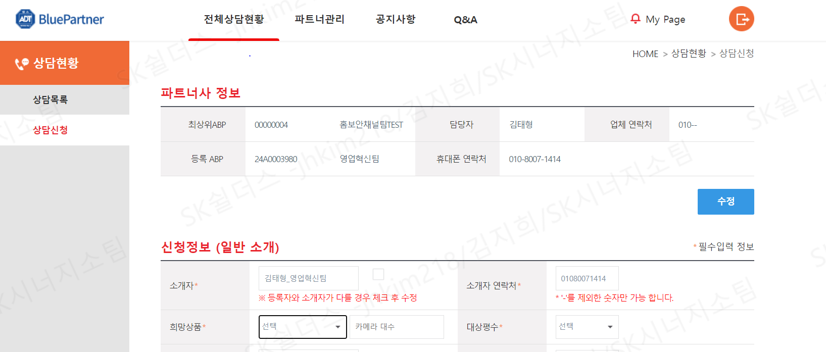
 |  | 블루파트너로고 |  | 전체상담현황 |  | 파트너관리 |  | 공지사항 |  | Q&A |  |  |  | My Page |  | Log out
 |  |  |  |  |  |  |  |  |  |  |  |  |  | Home>상담현황>당월 영업현황 요약
 |  | 상담현황 |  | 당월 영업 현황

 |  | 수수료 현황 |  | 당월 소개건수 |  | 당월 계약건수/금액 |  | 당월 개시건수/금액
 |  | 상담목록 |  |  |  |  |  |  |  | -> BTP와 실시간으로 연동하는 DT일 경우 확정된 마감 DT자료를 연동할 수 있도록 의뢰 요청
 |  | 상담신청 |  | -> web에 등록된 상담 건수 카운팅

 |  |  |  |  |  |  |  |  | 검색

 |  |  |  | 당월 수수료 현황

 |  |  |  | 마감일자 |  | 판매수수료 |  | 지원금

 |  |  |  | 시작 ▼ | 종료 ▼ |  |  |  |  | -> 본인의 데이터만 조회가 되고, 해당 코드의 자료만 추출 되도록
 |  |  |  | 2024.01 | 2024.04

 |  |  |  |  |  |  |  | 조회 | 다운로드
 |  |  |  | 세부내역 List

 |  |  |  | 대리점코드 | 대리점명 | 계약번호 | 경비물건명 | 지급수수료항목 | 지급판매수수료 | (마감)월정료 | 경비개시일 | 보증금수금 | 월정료수금 | 공사비수금 | 타사전환/업종
 |  |  |  | 82010413 | ㅇㅇㅇ대리점 | 223207584 | 조정순님주택 | 판매수수료(대리점) | 300,000 | 120,000 | 2024-04-15 | O | O | O | 비전환

질문사항
※ 수수료현황 - 이 내용이 SKS_NextERP_AN_01_요구사항정의서(PM)_v0.1_240509.xlsx에서 언급된 "제휴사 정산" 기능인가? - 영업시스템과의 기본 연동형태는? (RFC?? REST??) - 어느 파트들과 연동할 것인가? |  |  |  |  |  | 1. 그리고 모바일에서 열었을 때 최적화할 수 있는 방안이 있을까요? 외부에서 휴대폰으로 확인할 분들이 많을 것 같아서요
 |  |  |  |  |  | 2. 나중 사항이지만 영업자 자동 배정 시 문자가 영업자, 지사장, 신사업팀장에게 발송

 |  |  |  |  |  | 영업 대리점 신청 건은 상담원 확인통화 등의 과정 없이 바로 영업자 배정하는 프로세스에 동의합니다.
 |  |  |  |  |  | 상담원 통화 등으로 전달 시점이 지체되는 것보다 빠른 가망고객 전달이 더 중요할 것 같습니다.
 |  |  |  |  |  | 다만, 계약 상태 업데이트(견적/계약/개시 등)나 경비담당 연락처 확인 등의 기능은 다른 채널 접수 건과 동일해야 할 것 같습니다.

 | -> 추출되는 세부내역 LIST 자료는 아래 DT가 표기될 수 있도록 (화면에는 간단하게만 조회되고, 다운로드 시 세부적인 내용도 추출 가능하도록 의뢰요청
마감기간 | 대리점코드 | 대리점 | 계약번호 | 경비물건명 | 지급수수료항목 | 지급판매수수료 | (마감)월정료 | 경비개시일 | 계약TYPE | 계약타입 | 채널(대) | 채널(중) | 채널(소) | 보증금수금 | 월정료수금 | 공사비수금 | 현상태 | 계약변경-구분 | 계약변경-계약 | 계약변경-ASP | 지급기간 | 지급전송완료 | 계약부서코드 | 계약부서 | 계약담당사번 | 계약담당 | 경비부서코드 | 경비부서 | 경비담당사번 | 경비담당 | GROSS적용 | (마감)보증금 | (마감)공사비 | 계약적용일자 | (마감)계약년수 | 계약개월수 | 시험기간일자 | 해약일 | 자재비(비규격) | 자재비(영업) | 공사비(발주) | 공사수익(발주) | (마감)손실공사비 | (마감)시험비 | (계산)SAC | (계산)Payback | 타사전환/업종 | 타사전환/업종조정 | SAC/A | SAC적용금액 | ARPU조정계수 | 수수료지급률 | SAC적용(최종) | ASP수수료 | 수금점검일시 | Payback(영업) | Payback(구매) | 시험기간일 | RIF | SAC(영업) | SAC(구매) | 지급률
2024.04 | 81107061 | 에스제이서비스 | 223143577 | 주식회사 부광로지스(건지로) | 해약환수(대리점) | -150,740 | 40,000 | 2023-06-30 | A02 | Non-CMS | ABP | 위탁판매대리점 |  | O | O | O | 해약 |  |  |  |  |  | 551250 | 서인천지사 | K1040081 | 김찬유 | 551250 | 서인천지사 | K1150397 | 서장원 | 비적용 | 0 | 0 | 2023-06-30 | 3 | 0 |  | 2024-04-01 | 0 | 0 | 0 | 0 | 0 | 0 | 0 | 0 | 비전환 | 0.00 | 0 | 0 | 0.00 | 0.00 | 0 | 0 | 20240502132010 | 0 | 0 | 0 | 0 | 0 | 0 | 0
2024.04 | 81107061 | 에스제이서비스 | 224037514 | 서울열린치과의원 | 판매수수료(대리점) | 300,000 | 120,000 | 2024-04-15 | A01 | CMS | ABP | 위탁판매대리점 |  | O |  | O | 경비 |  |  |  |  |  | 550140 | 경인전략영업팀 | K1100635 | 장동규 | 521200 | 금천지사 | K1940289 | 박정수 | 비적용 | 0 | 0 | 2024-04-15 | 3 | 36 |  |  | 0 | 2,774,955 | 821,100 | 0 | 821,100 | 0 | 3,596,055 | 30 | 비전환 | 1.00 | 99,890 | 26,813 | 1.10 | 6.50 | 29,494 | 0 | 20240502132008 | 23 | 24 | 0 | 120,000 | 2,774,955 | 2,881,114 | 300,000
2024.04 | 81107061 | 에스제이서비스 | 224053508 | 365서울앞선치과의원 | 판매수수료(대리점) | 487,290 | 155,000 | 2024-04-15 | A01 | CMS | ABP | 위탁판매대리점 |  | O | O | O | 경비 |  |  |  |  |  | 551000 | 인천지사 | K1100492 | 윤석이 | 551000 | 인천지사 | K1040083 | 정근영 | 비적용 | 0 | 0 | 2024-04-15 | 3 | 36 |  |  | 0 | 2,649,650 | 1,090,200 | 0 | 1,090,200 | 0 | 3,739,850 | 24 | 비전환 | 1.00 | 103,885 | 68,153 | 1.10 | 6.50 | 74,968 | 0 | 20240502132008 | 17 | 18 | 0 | 155,000 | 2,649,650 | 2,862,276 | 487,290

 |  | 현재화면 이미지

